Hoja1
nombre | Tllegada | Rafaga | Tcomienzo | Tfinal | Tretorno | Tespera | Obtenidos
0 | 0 | 6 | 0 | 6 | 6 | 0 | 0 | 0 | 6 | 0 | 6 | 6 | 0
1 | 2 | 5 | 6 | 11 | 9 | 4 | 1 | 2 | 5 | 6 | 11 | 9 | 4
2 | 6 | 2 | 11 | 13 | 7 | 5 | 2 | 6 | 2 | 11 | 13 | 7 | 5
3 | 11 | 8 | 13 | 21 | 10 | 2 | 3 | 11 | 8 | 13 | 21 | 10 | 2
4 | 14 | 2 | 21 | 23 | 9 | 7 | 4 | 14 | 2 | 21 | 23 | 9 | 7
5 | 14 | 3 | 23 | 26 | 12 | 9 | 5 | 14 | 3 | 23 | 26 | 12 | 9
6 | 19 | 1 | 26 | 27 | 8 | 7 | 6 | 19 | 1 | 26 | 27 | 8 | 7
7 | 23 | 3 | 27 | 30 | 7 | 4 | 7 | 23 | 3 | 27 | 30 | 7 | 4
 |  |  | 30 | 30 | 30 | 30
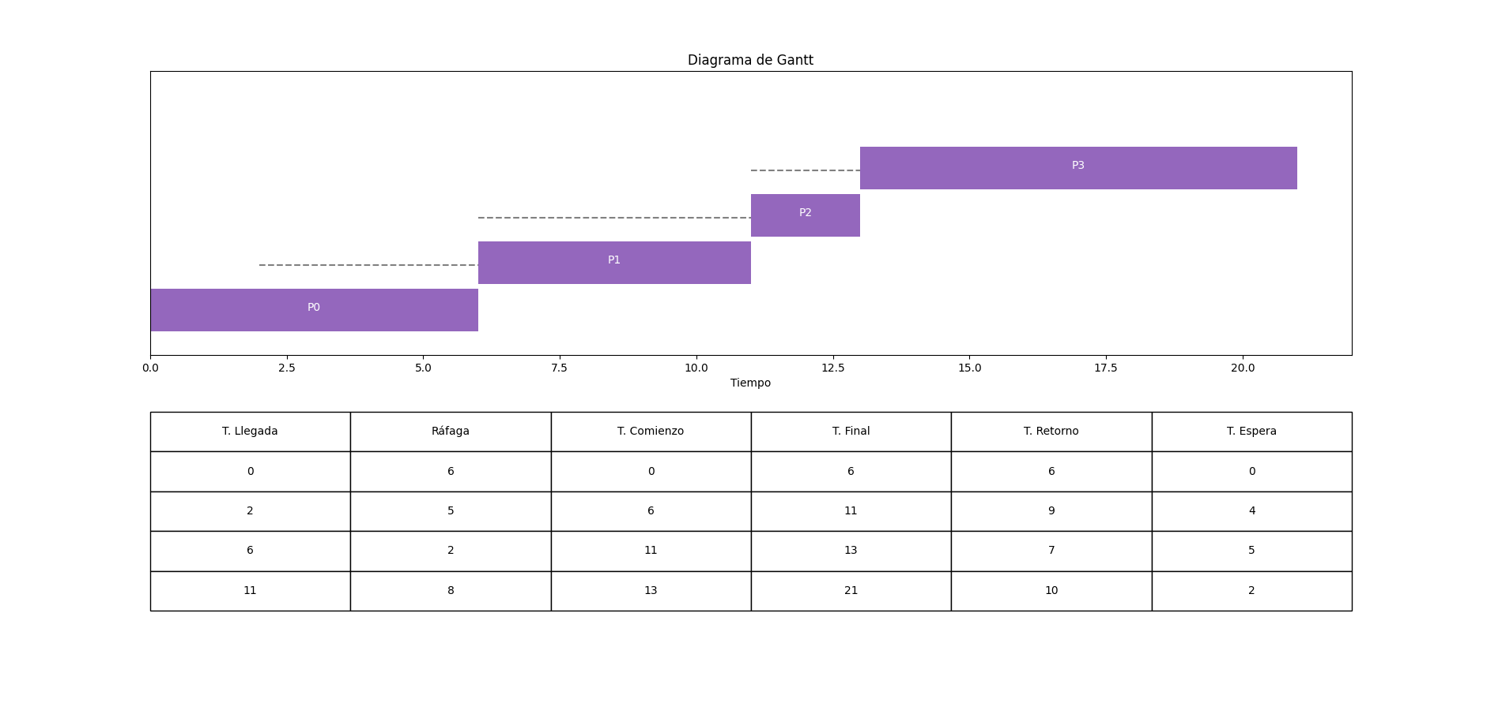
 |  |  | 30 | 30 | 30 | 30
 |  |  | 30 | 30 | 30 | 30
 |  |  | 30 | 30 | 30 | 30
 |  |  | 30 | 30 | 30 | 30
 |  |  | 30 | 30 | 30 | 30
 |  |  | 30 | 30 | 30 | 30
 |  |  | 30 | 30 | 30 | 30
 |  |  | 30 | 30 | 30 | 30
 |  |  | 30 | 30 | 30 | 30
 |  |  | 30 | 30 | 30 | 30
 |  |  | 30 | 30 | 30 | 30
 |  |  | 30 | 30 | 30 | 30
 |  |  | 30 | 30 | 30 | 30
 |  |  | 30 | 30 | 30 | 30
 |  |  | 30 | 30 | 30 | 30
 |  |  | 30 | 30 | 30 | 30
 |  |  | 30 | 30 | 30 | 30
 |  |  | 30 | 30 | 30 | 30

